材料及结果
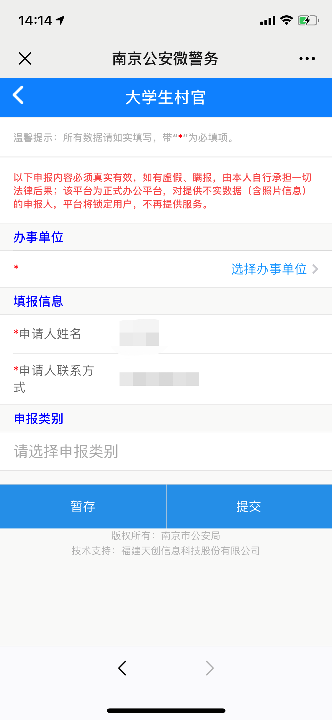
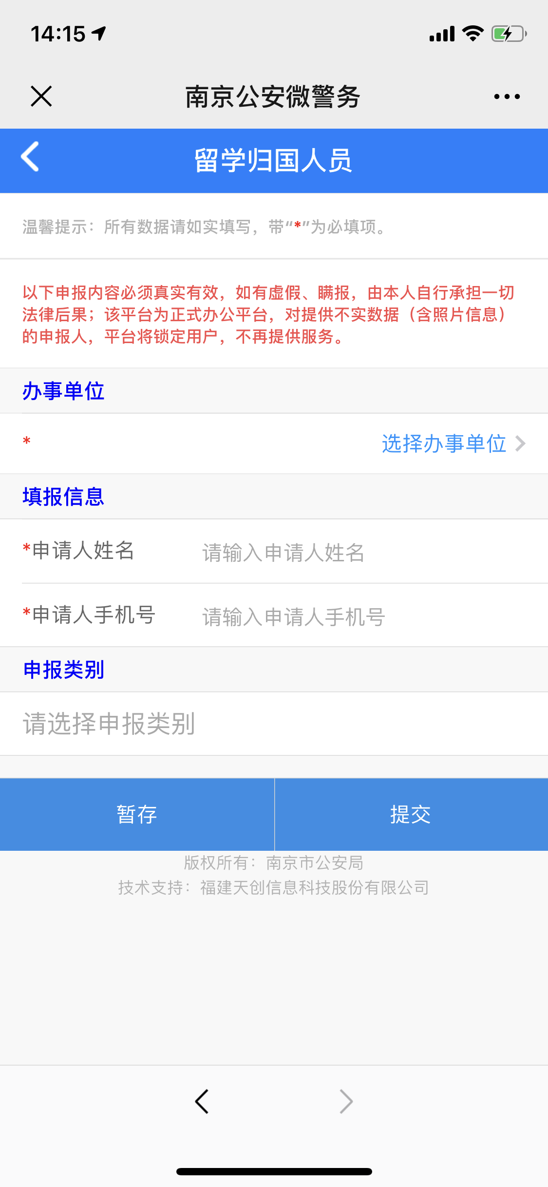
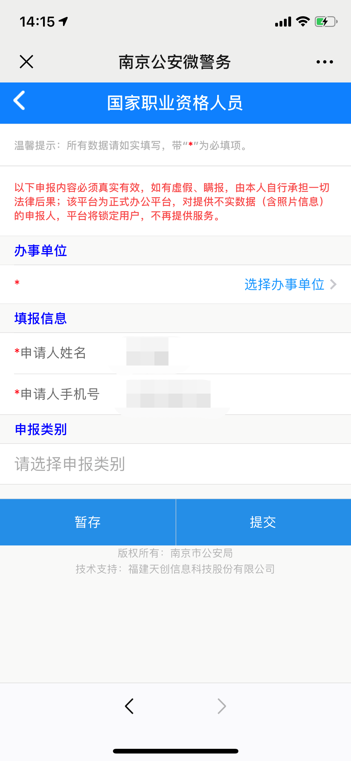
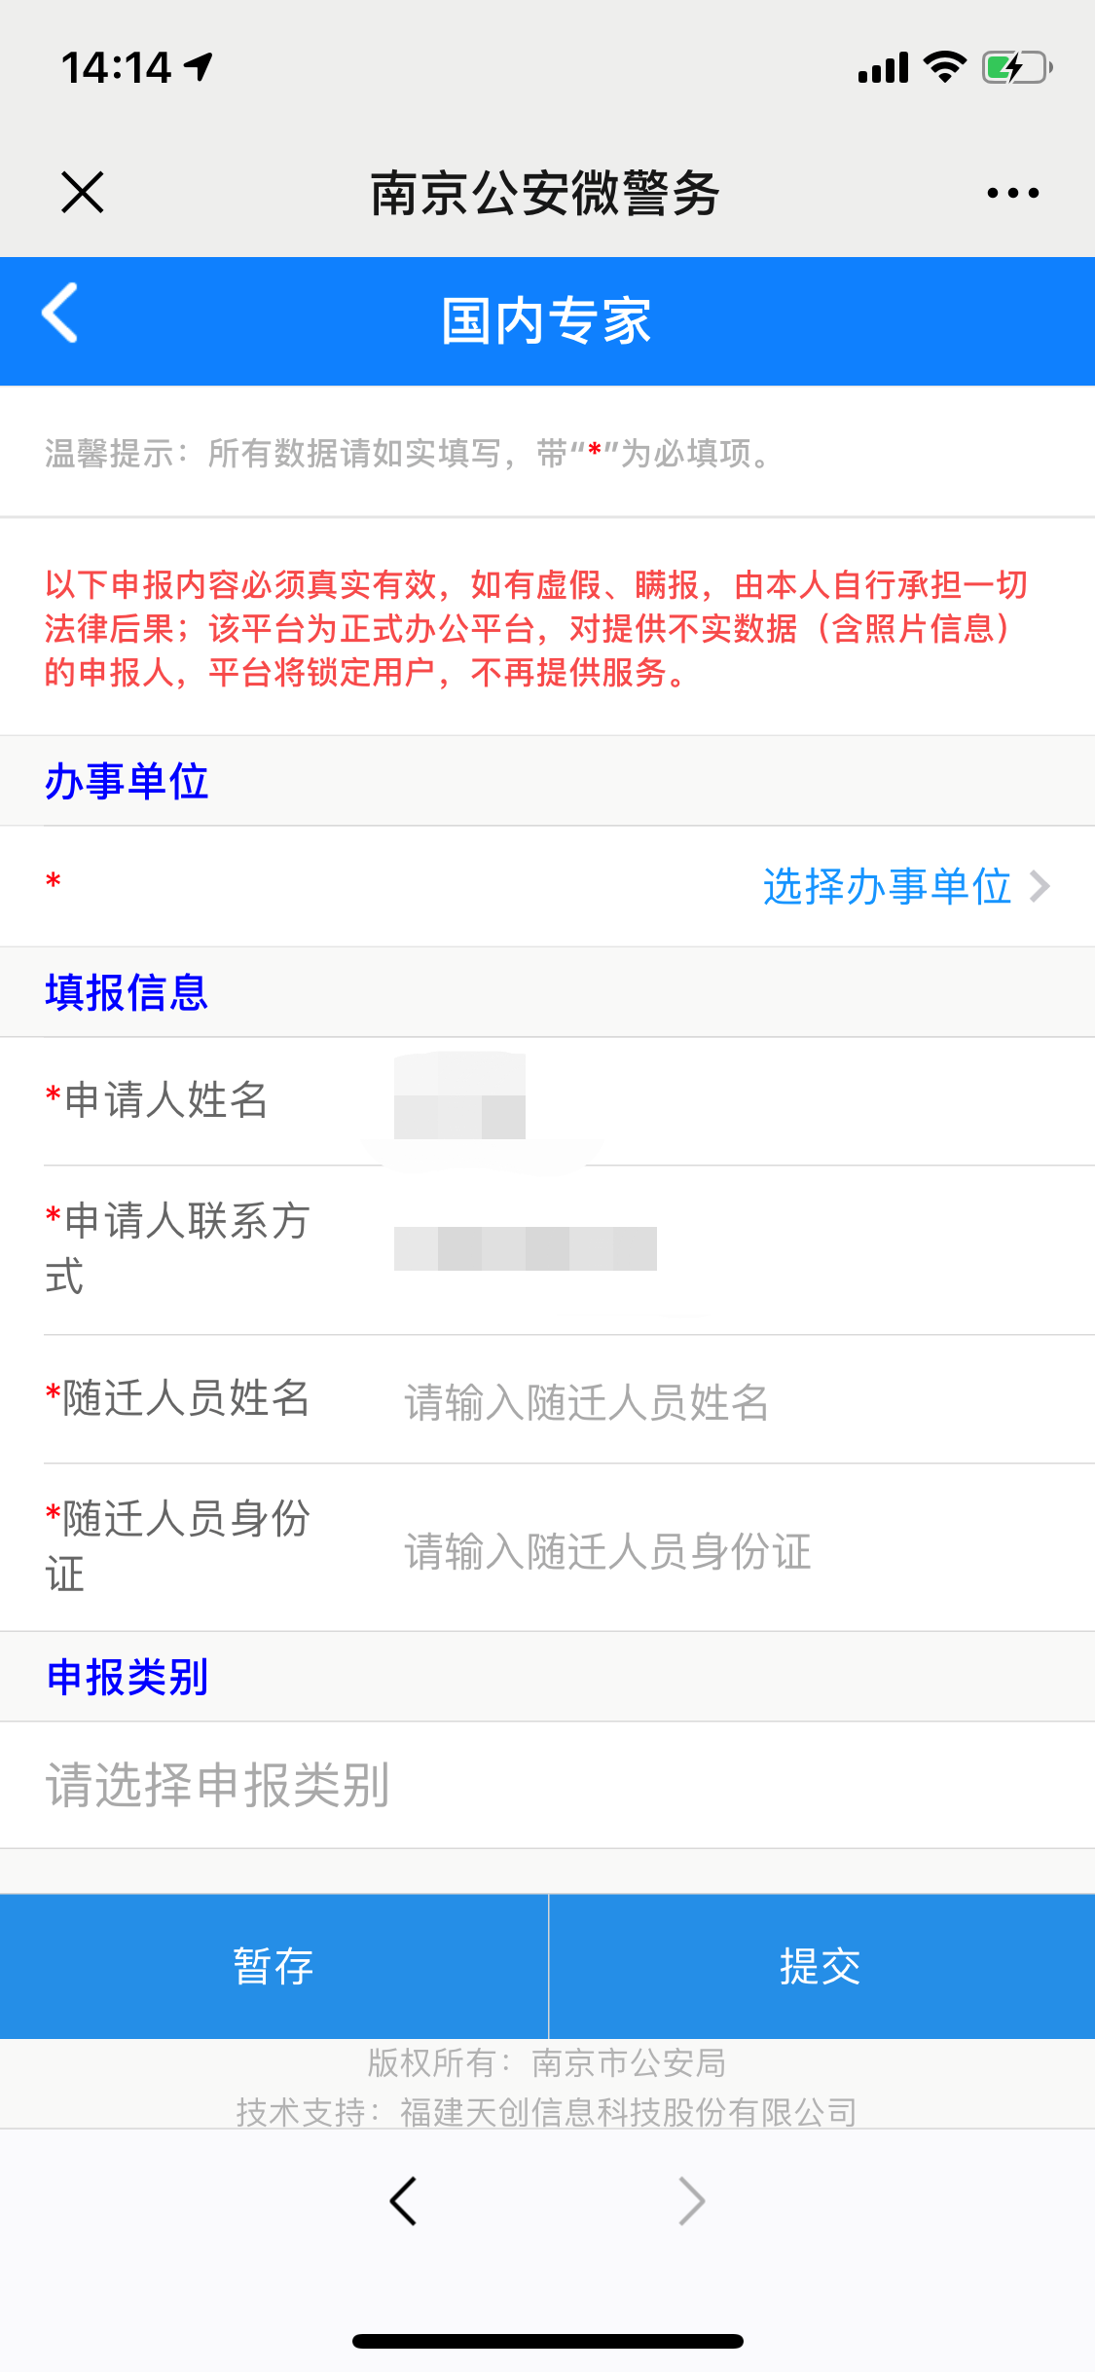
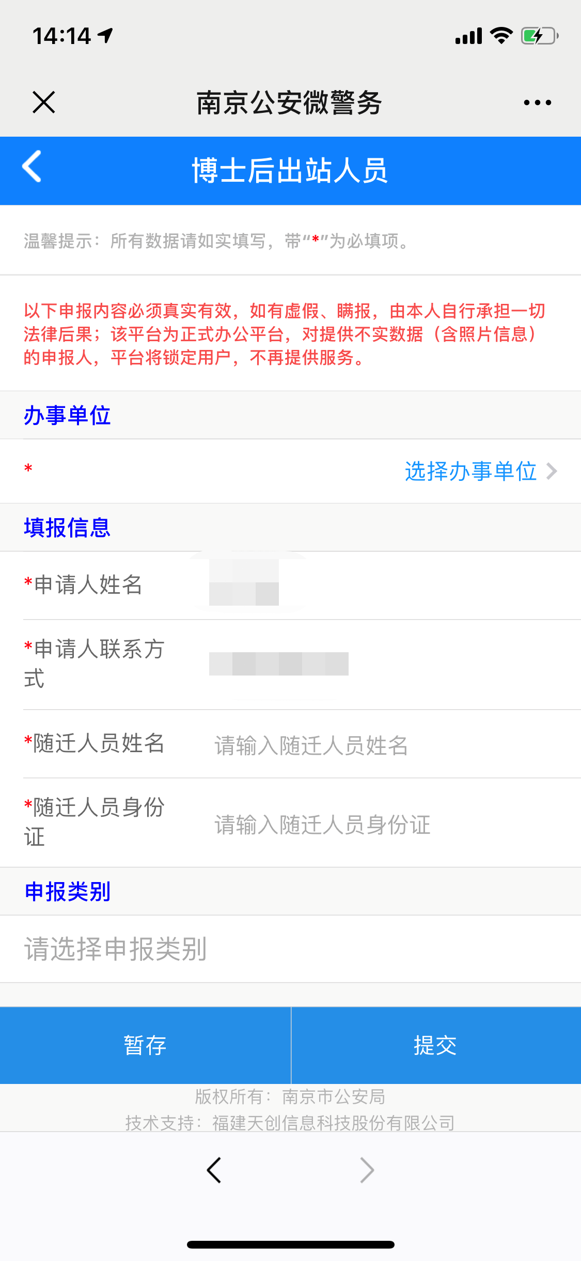
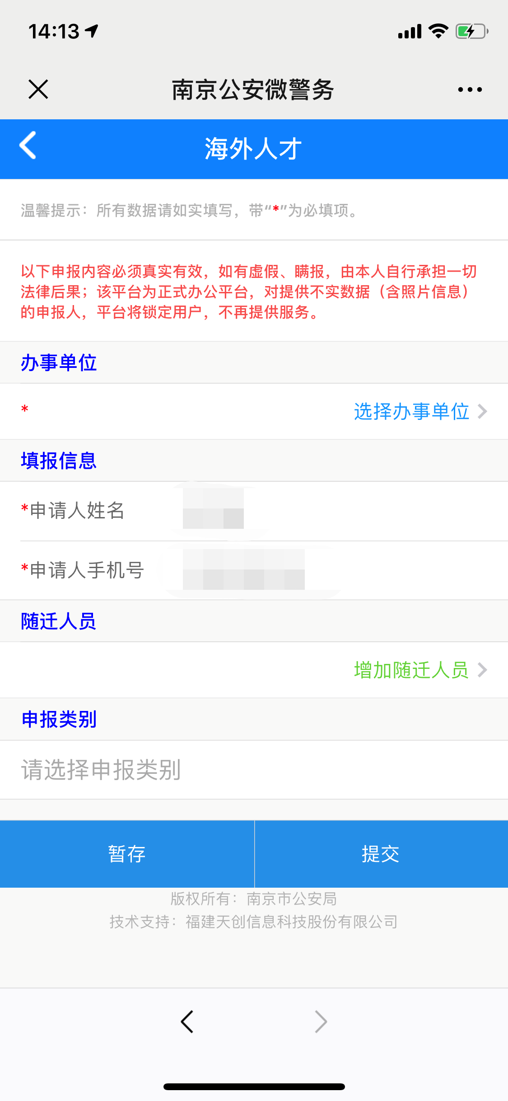
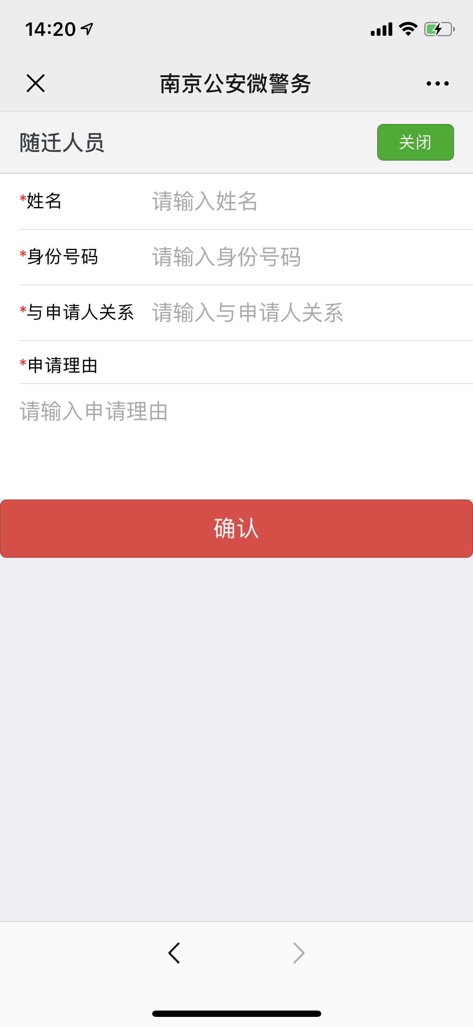
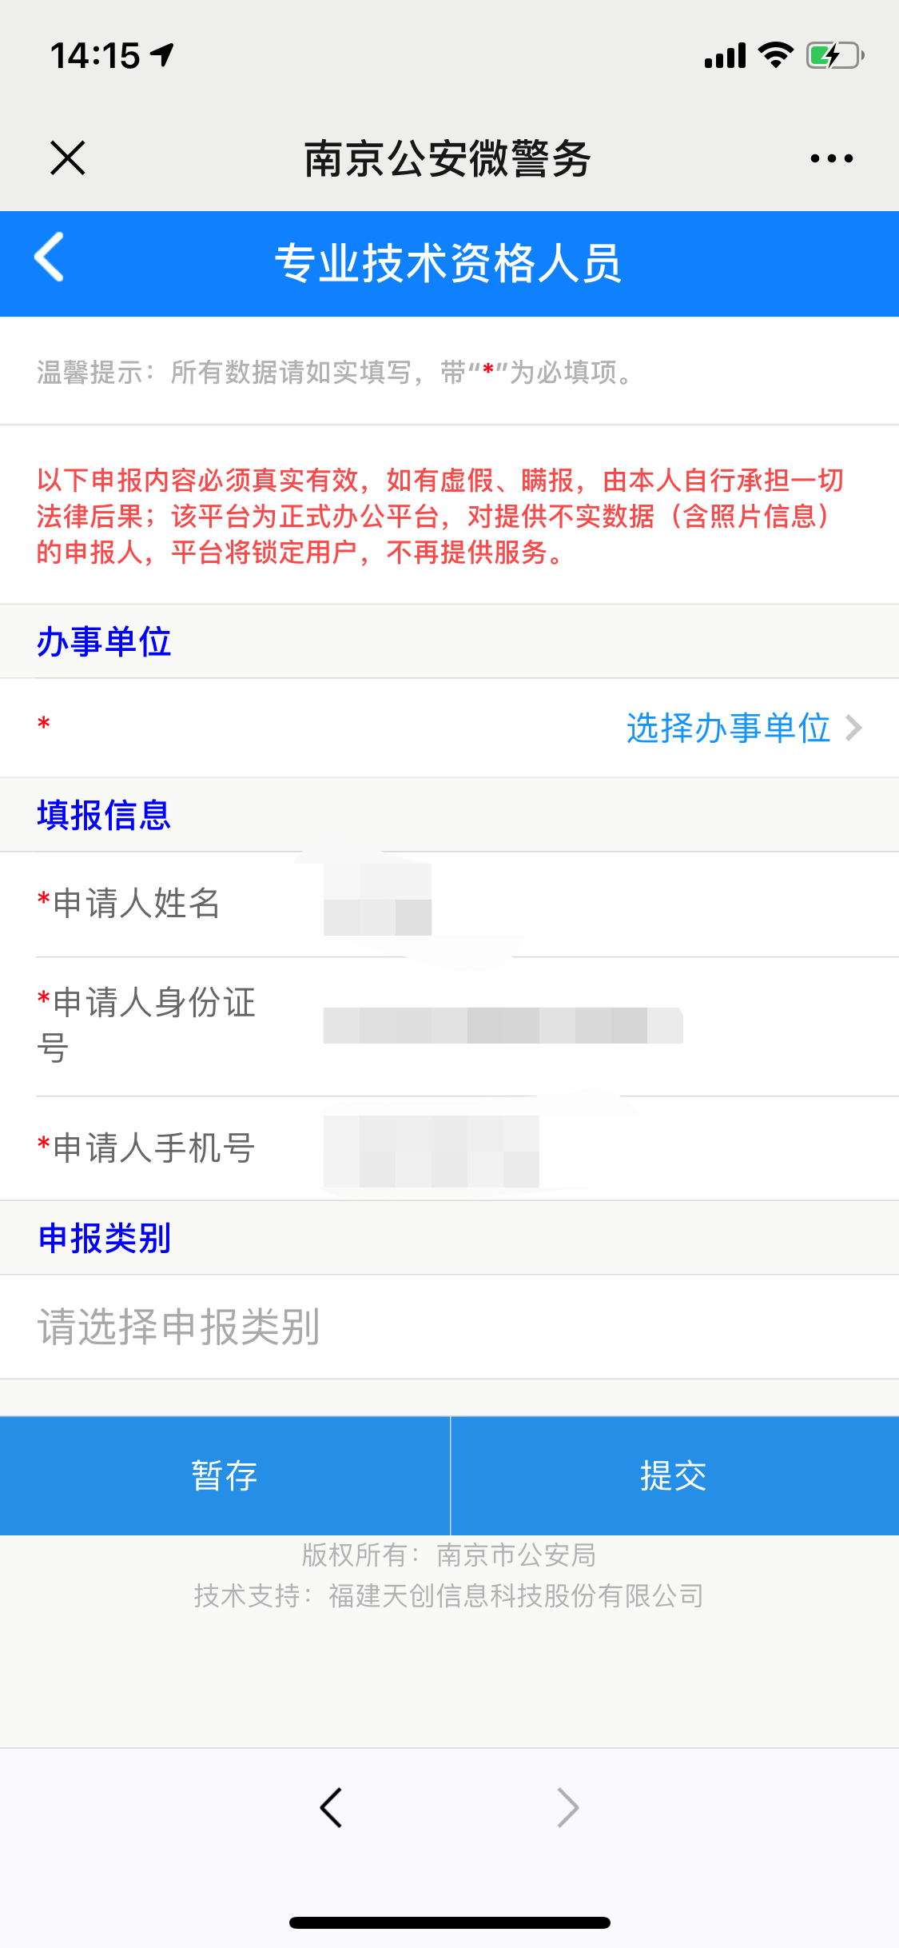
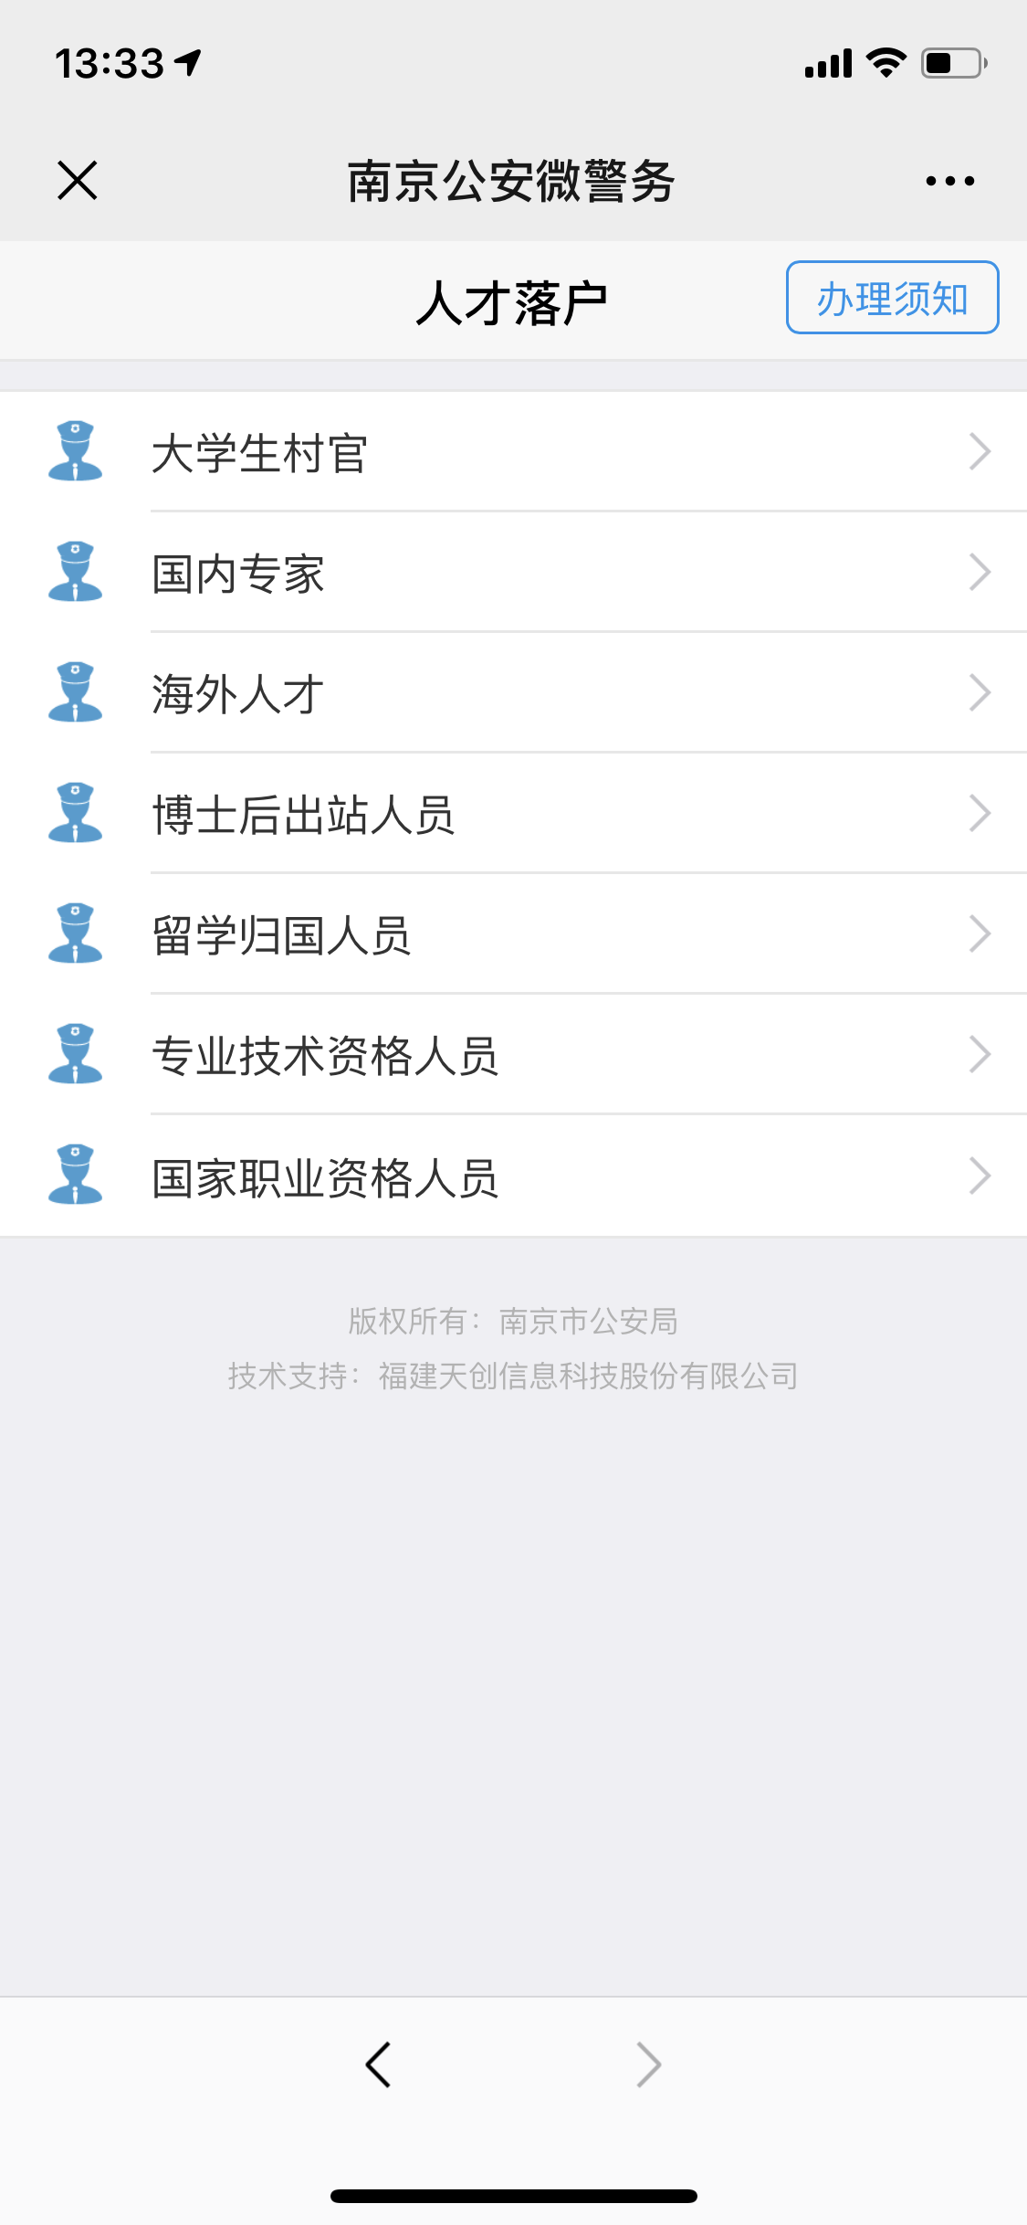
材料信息梳理表
 | 大学生村官在线申报，留学归国人员在线申报，国家职业资格人员
序号 | 元素名称 | 元素说明
1 | 办事单位 | 弹框选择办事单位
2 | 申请人姓名
3 | 申请人联系方式
4 | 申报类别

 | 国内专家在线申报，博士后出站人员在线申报
序号 | 元素名称 | 元素说明
1 | 办事单位 | 弹框选择办事单位
2 | 申请人姓名
3 | 申请人联系方式
4 | 随迁人员姓名
5 | 随迁人员身份证
6 | 申报类别

 | 海外人才在线申报
序号 | 元素名称 | 元素说明
1 | 办事单位 | 弹框选择办事单位
2 | 申请人姓名
3 | 申请人联系方式
4 | 增加随迁人员 | 姓名，身份号码，与申请人关系，申请理由
5 | 申报类别

 | 专业技术资格人员在线申报
序号 | 元素名称 | 元素说明
1 | 办事单位 | 弹框选择办事单位
2 | 申请人姓名
3 | 申请人身份证号
4 | 申请人联系方式
5 | 申报类别

线上办理流程
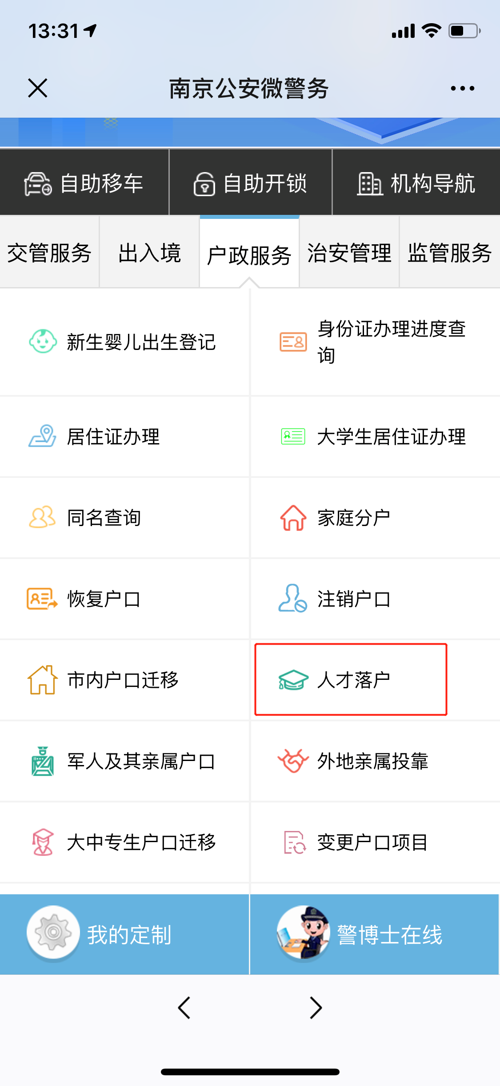
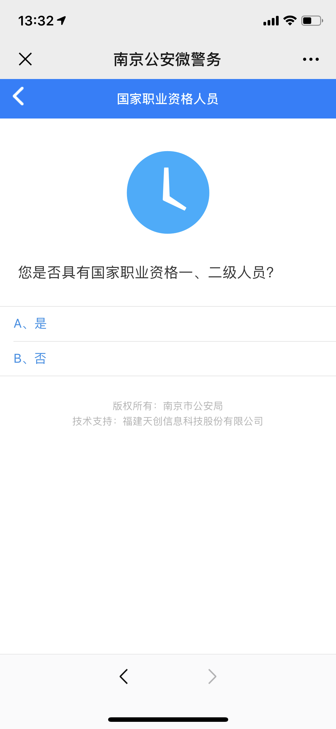
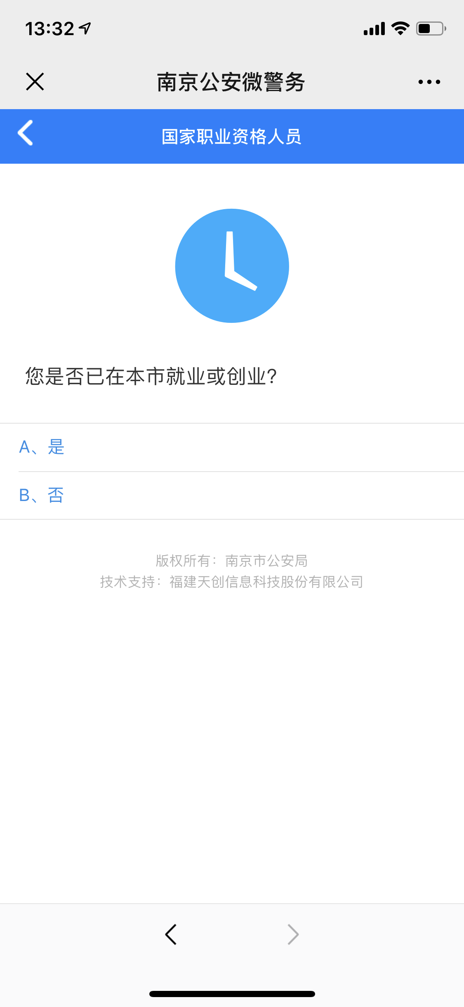
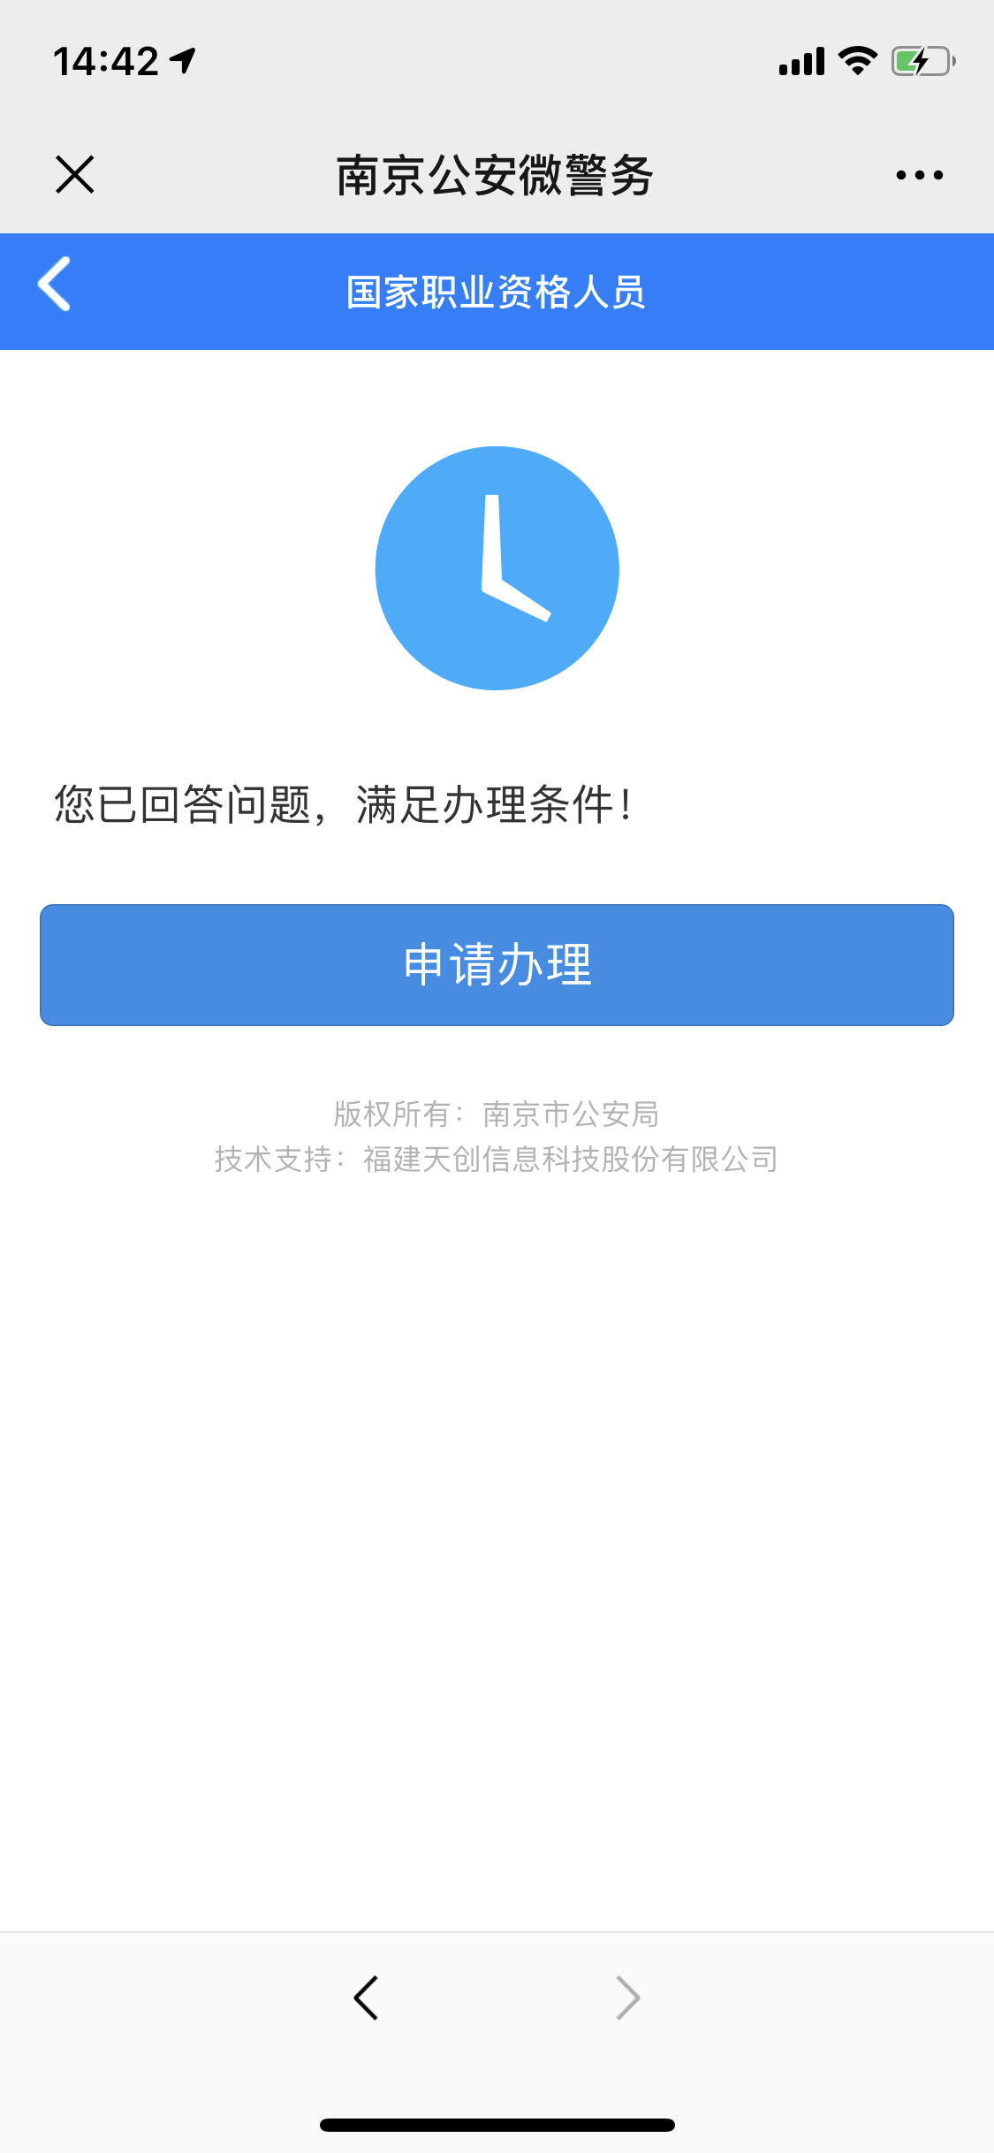
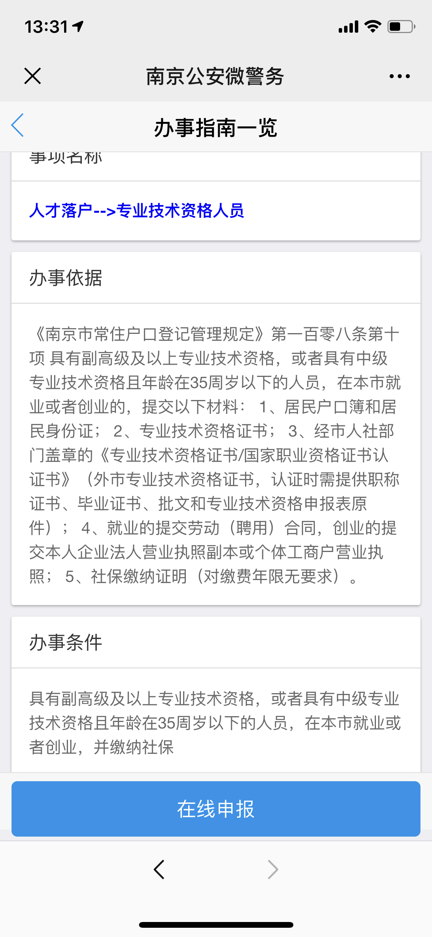

操作步骤 | 步骤名称 | 是否必须步骤 | 步骤描述
第一步 | 进入人才落户 | 是 | 进入南京公安微警务，选择户政服务，进入人才落户
第二步 | 选择类型 | 是 | 根据页面列表结合自身实际情况，选择对应的人才落户
第三步 | 资格评测 | 是 | 根据页面给出的题目做出相应回答
第四步 | 评测结果 | 是 | 回答完毕，系统自动根据会打架过会给出评测是否可以进行人才落户，满足条件则可点击申请办理进入办事指南，不满足条件则退出
第五步 | 办事指南一览 | 是 | 可以查看事项名称，办事依据，办事条件，确认后可点击在线申报
第六步 | 在线申报 | 是 | 填写在线申报所需要的相关信息，可点击暂存，也可直接提交
第七步 | 申报结果 | 是 | 系统给出申报结果，如若申报失败则重新申报

